基本
基本:基本

高ストレス者割合 |  |  | 尺度 |  |  |  |  |  | 尺度に関連する設問

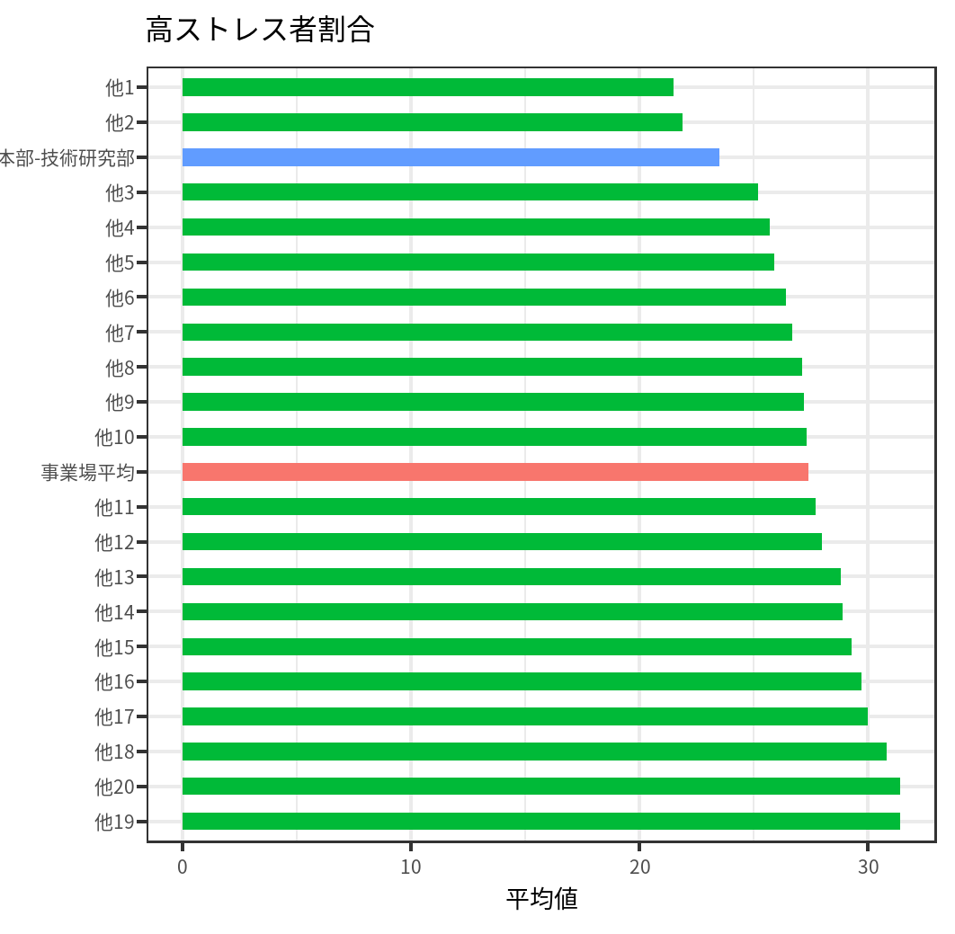
部署 | color_this | 平均値 |  | 全体 |  | 開発本部-技術研究部 |  | ベンチマーク | なし
他19 | 他の部署 | 31.4 |  | 今回 | 今回 | 前回 | 前回
他20 | 他の部署 | 31.4 | 受検人数 | 3500.0 | 3700.0 | 200.0 | 190.0
他18 | 他の部署 | 30.8 | 不完全回答人数 | 0.0 | 0.0 | 0.0 | 0.0
他17 | 他の部署 | 30 | 高ストレス者人数 | 960.0 | 958.0 | 47.0 | 60.0
他16 | 他の部署 | 29.7 | 高ストレス者割合 | 27.4 | 25.9 | 23.5 | 31.6
他15 | 他の部署 | 29.3
他14 | 他の部署 | 28.9
他13 | 他の部署 | 28.8
他12 | 他の部署 | 28
他11 | 他の部署 | 27.7
事業場平均 | 事業場平均 | 27.4
他10 | 他の部署 | 27.3
他9 | 他の部署 | 27.2
他8 | 他の部署 | 27.1
他7 | 他の部署 | 26.7
他6 | 他の部署 | 26.4
他5 | 他の部署 | 25.9
他4 | 他の部署 | 25.7
他3 | 他の部署 | 25.2
開発本部-技術研究部 | 対象 | 23.5
他2 | 他の部署 | 21.9
他1 | 他の部署 | 21.5

総合健康リスク
基本:総合健康リスク

総合健康リスク |  |  | 尺度 |  |  |  |  |  | 尺度に関連する設問

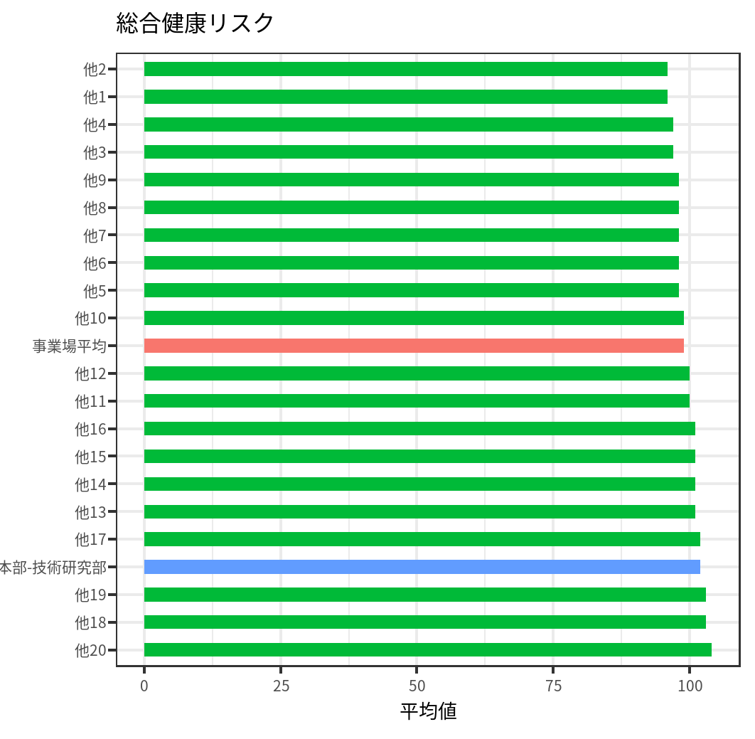
部署 | color_this | 平均値 |  | 全体 |  | 開発本部-技術研究部 |  | ベンチマーク | なし
他20 | 他の部署 | 104 |  | 今回 | 今回 | 前回 | 前回
他18 | 他の部署 | 103 | 総合健康リスク(縦断) | 99.0 | 99.0 | 102.0 | 97.0
他19 | 他の部署 | 103 | 総合健康リスク(横断) | 96.0 | 94.0 | 105.0 | 90.0
他17 | 他の部署 | 102 | 総合健康リスク(旧) | 101.0 | 101.0 | 104.0 | 99.0
開発本部-技術研究部 | 対象 | 102
他13 | 他の部署 | 101
他14 | 他の部署 | 101
他15 | 他の部署 | 101
他16 | 他の部署 | 101
他11 | 他の部署 | 100
他12 | 他の部署 | 100
他10 | 他の部署 | 99
事業場平均 | 事業場平均 | 99
他5 | 他の部署 | 98
他6 | 他の部署 | 98
他7 | 他の部署 | 98
他8 | 他の部署 | 98
他9 | 他の部署 | 98
他3 | 他の部署 | 97
他4 | 他の部署 | 97
他1 | 他の部署 | 96
他2 | 他の部署 | 96

ストレス判定図(仕事の負担とコントロール)
基本:ストレス判定図(仕事の負担とコントロール)

ストレス判定図(仕事の負担とコントロール) |  |  | 尺度 |  |  |  |  |  | 尺度に関連する設問

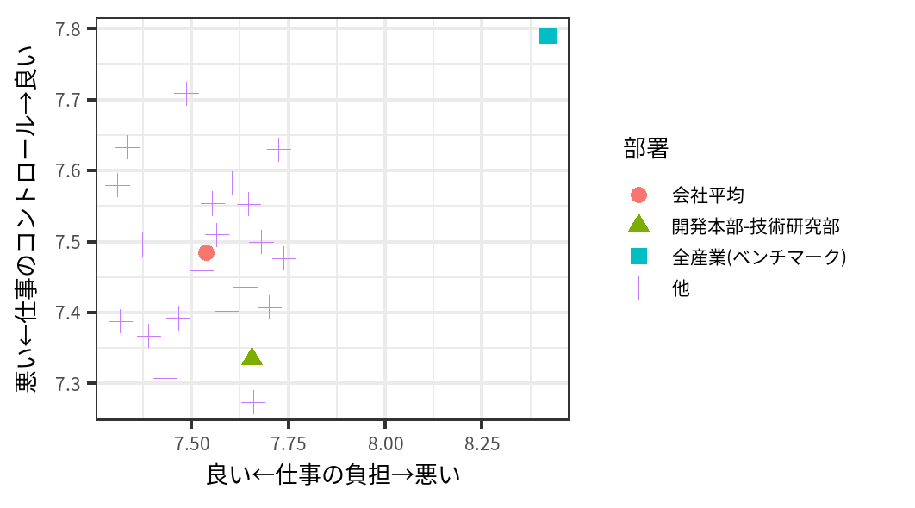
部署 | 仕事の負担 | 仕事のコントロール |  | 全体 |  | 開発本部-技術研究部 |  | ベンチマーク | なし
開発本部-技術研究部 | 7.655 | 7.335 |  | 今回 | 今回 | 前回 | 前回
全産業(ベンチマーク) | 8.42 | 7.79 | 仕事の負担 | 7.5 | 7.5 | 7.7 | 7.5 | 8.42
会社平均 | 7.5362857143 | 7.4851428571 | 仕事のコントロール | 7.5 | 7.5 | 7.3 | 7.5 | 7.79
他 | 7.4659685864 | 7.3926701571
他 | 7.6042780749 | 7.5828877005
他 | 7.5643564356 | 7.5099009901
他 | 7.3085106383 | 7.579787234
他 | 7.3333333333 | 7.6333333333
他 | 7.725 | 7.63
他 | 7.6392405063 | 7.4367088608
他 | 7.5899280576 | 7.4028776978
他 | 7.7006369427 | 7.4076433121
他 | 7.7384615385 | 7.4769230769
他 | 7.5540540541 | 7.5540540541
他 | 7.6592592593 | 7.2740740741
他 | 7.4315068493 | 7.3082191781
他 | 7.3722627737 | 7.496350365
他 | 7.6466666667 | 7.5533333333
他 | 7.6796875 | 7.5
他 | 7.3157894737 | 7.3881578947
他 | 7.5255474453 | 7.4598540146
他 | 7.3891891892 | 7.3675675676
他 | 7.4863636364 | 7.7090909091

ストレス判定図(上司と同僚の支援)
基本:ストレス判定図(上司と同僚の支援)

ストレス判定図(上司と同僚の支援) |  |  | 尺度 |  |  |  |  |  | 尺度に関連する設問

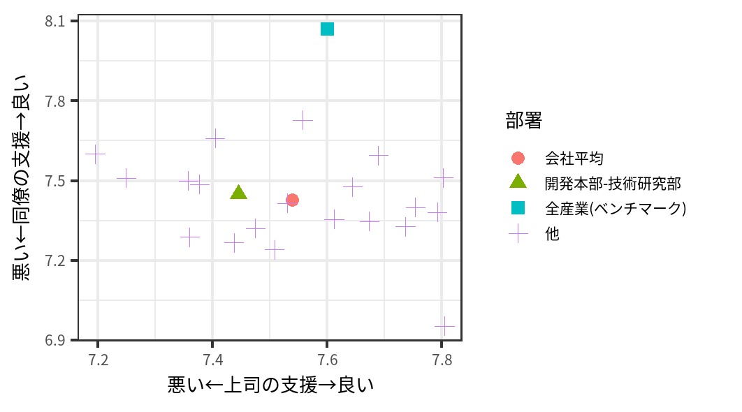
部署 | 上司の支援 | 同僚の支援 |  | 全体 |  | 開発本部-技術研究部 |  | ベンチマーク | なし
開発本部-技術研究部 | 7.445 | 7.45 |  | 今回 | 今回 | 前回 | 前回
全産業(ベンチマーク) | 7.6 | 8.07 | 上司の支援 | 7.5 | 7.5 | 7.4 | 7.5 | 7.6
会社平均 | 7.5385714286 | 7.4268571429 | 同僚の支援 | 7.4 | 7.5 | 7.5 | 7.7 | 8.07
他 | 7.6439790576 | 7.4764397906
他 | 7.5080213904 | 7.2406417112
他 | 7.7920792079 | 7.3811881188
他 | 7.4042553191 | 7.6595744681
他 | 7.3571428571 | 7.5
他 | 7.53 | 7.415
他 | 7.5569620253 | 7.7278481013
他 | 7.3597122302 | 7.2877697842
他 | 7.2484076433 | 7.5095541401
他 | 7.7538461538 | 7.4
他 | 7.6891891892 | 7.5945945946
他 | 7.437037037 | 7.2666666667
他 | 7.3767123288 | 7.4863013699
他 | 7.802919708 | 7.5109489051
他 | 7.6733333333 | 7.3466666667
他 | 7.8046875 | 6.953125
他 | 7.6118421053 | 7.3552631579
他 | 7.4744525547 | 7.3211678832
他 | 7.1945945946 | 7.6
他 | 7.7363636364 | 7.3272727273

ワークエンゲージメント
アウトカム:ワークエンゲージメント

ワークエンゲイジメント |  |  | 尺度 |  |  |  |  |  | 尺度に関連する設問

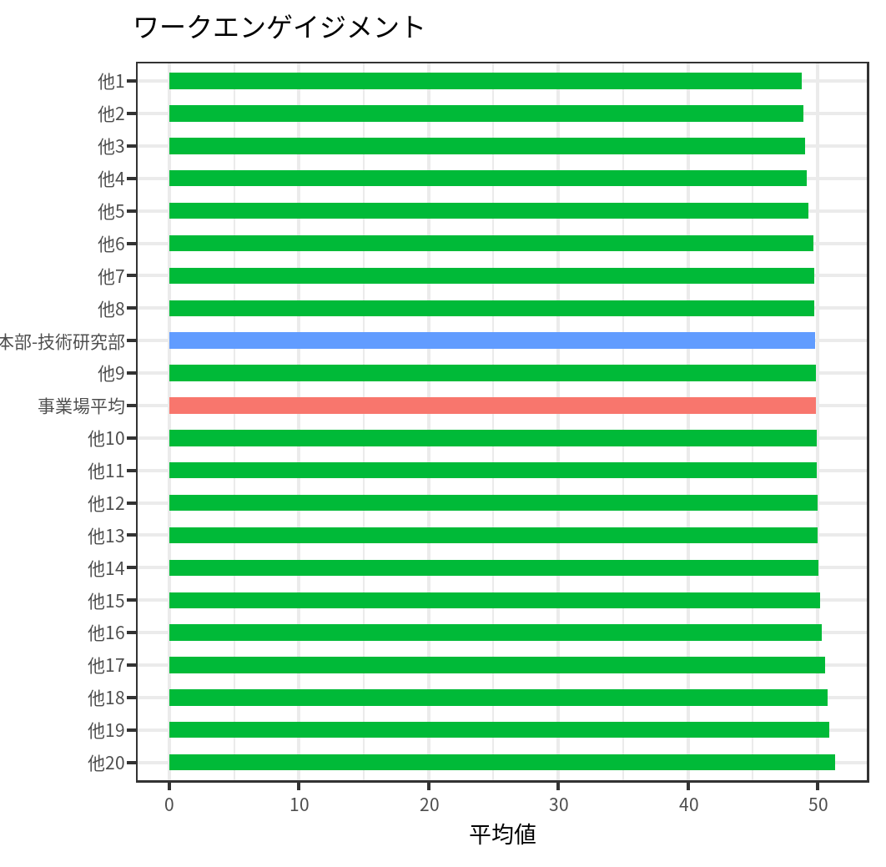
部署 | color_this | 平均値 |  | 全体 |  | 開発本部-技術研究部 |  | ベンチマーク
他20 | 他の部署 | 51.337270954 |  | 今回 | 今回 | 前回 | 前回 |  | 尺度 | 番号 | 設問 | そうだ | まあそうだ | ややちがう | ちがう | 良好な回答の割合
他19 | 他の部署 | 50.925179136 | ワークエンゲイジメント | 49.9 | 49.9 | 49.8 | 51.4 | 50 | ワーク・エンゲイジメント | 79 | 仕事をしていると、活力がみなぎるように感じる | 51 | 47 | 46 | 56 | 0.49
他18 | 他の部署 | 50.739753741 |  |  |  |  |  |  | ワーク・エンゲイジメント | 80 | 自分の仕事に誇りを感じる | 52 | 48 | 52 | 48 | 0.5
他17 | 他の部署 | 50.574750667
他16 | 他の部署 | 50.325214488
他15 | 他の部署 | 50.196230796
他14 | 他の部署 | 50.066932989
他13 | 他の部署 | 50.009793222
他12 | 他の部署 | 49.971225912
他11 | 他の部署 | 49.94632312
他10 | 他の部署 | 49.928388263
事業場平均 | 事業場平均 | 49.868223221
他9 | 他の部署 | 49.843603715
開発本部-技術研究部 | 対象 | 49.774669098
他8 | 他の部署 | 49.730617297
他7 | 他の部署 | 49.729291274
他6 | 他の部署 | 49.651312414
他5 | 他の部署 | 49.287202875
他4 | 他の部署 | 49.156242569
他3 | 他の部署 | 49.063389182
他2 | 他の部署 | 48.91298638
他1 | 他の部署 | 48.754692074

ソーシャルキャピタル
アウトカム:ソーシャルキャピタル

ソーシャル・キャピタル |  |  | 尺度 |  |  |  |  |  | 尺度に関連する設問

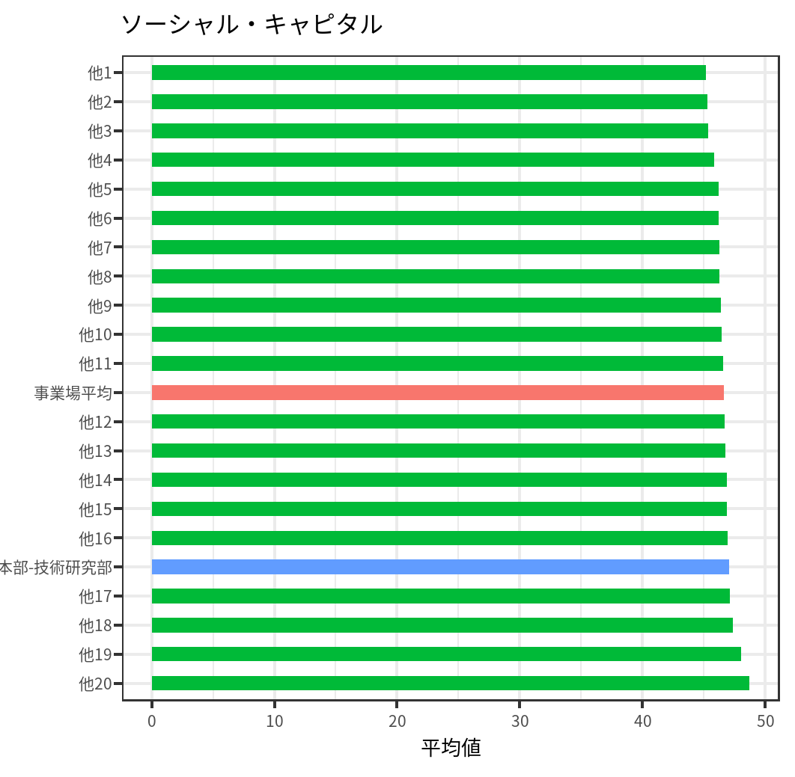
部署 | color_this | 平均値 |  | 全体 |  | 開発本部-技術研究部 |  | ベンチマーク
他20 | 他の部署 | 48.723146901 |  | 今回 | 今回 | 前回 | 前回 |  | 尺度 | 番号 | 設問 | そうだ | まあそうだ | ややちがう | ちがう | 良好な回答の割合
他19 | 他の部署 | 48.067089118 | ソーシャル・キャピタル | 46.6 | 47.0 | 47.1 | 46.8 | 50 | 職場の一体感 | 78 | 私たちの職場では、お互いに理解し認め合っている | 49 | 55 | 47 | 49 | 0.52
他18 | 他の部署 | 47.389871062
他17 | 他の部署 | 47.156440521
開発本部-技術研究部 | 対象 | 47.108537628
他16 | 他の部署 | 46.967579676
他15 | 他の部署 | 46.906711469
他14 | 他の部署 | 46.887835641
他13 | 他の部署 | 46.796585518
他12 | 他の部署 | 46.747278019
事業場平均 | 事業場平均 | 46.63568777
他11 | 他の部署 | 46.572998909
他10 | 他の部署 | 46.495693233
他9 | 他の部署 | 46.425433705
他8 | 他の部署 | 46.313847127
他7 | 他の部署 | 46.266879603
他6 | 他の部署 | 46.227841661
他5 | 他の部署 | 46.219794366
他4 | 他の部署 | 45.839396556
他3 | 他の部署 | 45.394261116
他2 | 他の部署 | 45.306579178
他1 | 他の部署 | 45.203007766

職場のハラスメント
アウトカム:職場のハラスメント

職場のハラスメント |  |  | 尺度 |  |  |  |  |  | 尺度に関連する設問

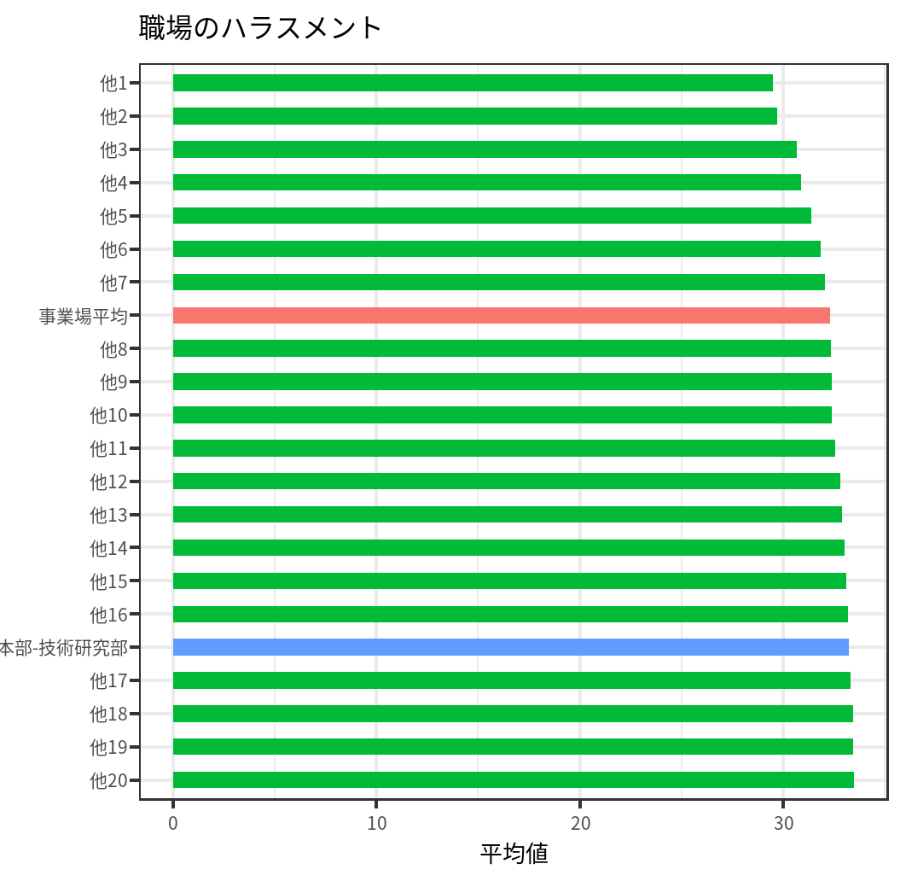
部署 | color_this | 平均値 |  | 全体 |  | 開発本部-技術研究部 |  | ベンチマーク
他20 | 他の部署 | 33.46677351 |  | 今回 | 今回 | 前回 | 前回 |  | 尺度 | 番号 | 設問 | そうだ | まあそうだ | ややちがう | ちがう | 良好な回答の割合
他19 | 他の部署 | 33.420352118 | 職場のハラスメント | 32.3 | 31.9 | 33.2 | 31.7 | 50 | 職場のハラスメント | 77 | 職場で自分がいじめにあっている(セクハラ、パワハラを含む) | 47 | 41 | 59 | 53 | 0.44
他18 | 他の部署 | 33.412591703
他17 | 他の部署 | 33.311916049
開発本部-技術研究部 | 対象 | 33.240413961
他16 | 他の部署 | 33.170793508
他15 | 他の部署 | 33.101615792
他14 | 他の部署 | 33.015377557
他13 | 他の部署 | 32.877295518
他12 | 他の部署 | 32.799129122
他11 | 他の部署 | 32.532373736
他10 | 他の部署 | 32.384987529
他9 | 他の部署 | 32.380746998
他8 | 他の部署 | 32.35098203
事業場平均 | 事業場平均 | 32.302234474
他7 | 他の部署 | 32.047310506
他6 | 他の部署 | 31.839814253
他5 | 他の部署 | 31.377570125
他4 | 他の部署 | 30.874275119
他3 | 他の部署 | 30.672647829
他2 | 他の部署 | 29.707213873
他1 | 他の部署 | 29.475932888

心理的ストレス反応
アウトカム:心理的ストレス反応

心理的ストレス反応合計 |  |  | 尺度 |  |  |  |  |  | 尺度に関連する設問

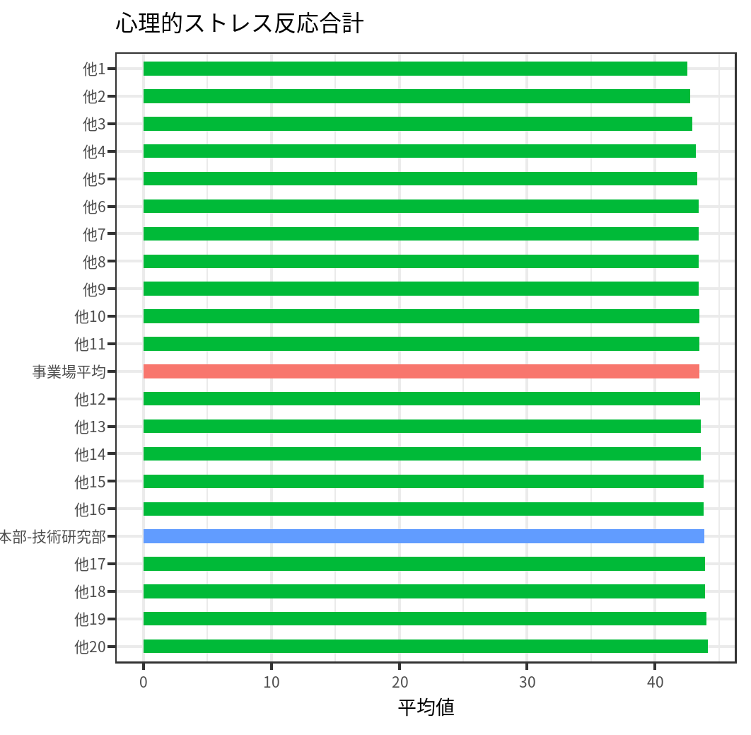
部署 | color_this | 平均値 |  | 全体 |  | 開発本部-技術研究部 |  | ベンチマーク
他20 | 他の部署 | 44.118651611 |  | 今回 | 今回 | 前回 | 前回 |  | 尺度 | 番号 | 設問 | ほとんどなかった | ときどきあった | しばしばあった | ほとんどいつもあった | 良好な回答の割合
他19 | 他の部署 | 44.03870635 | 心理的ストレス反応合計 | 43.5 | 43.5 | 43.9 | 43.0 | 50 | 活気 | 18 | 活気がわいてくる | 48 | 43 | 52 | 57 | 0.545
他18 | 他の部署 | 43.92218267 | 活気 | 54.0 | 54.1 | 54.8 | 53.2 | 50 | 活気 | 19 | 元気がいっぱいだ | 54 | 45 | 49 | 52 | 0.505
他17 | 他の部署 | 43.887832628 | イライラ感 | 44.8 | 44.7 | 44.6 | 44.8 | 50 | 活気 | 20 | 生き生きする | 50 | 44 | 42 | 64 | 0.53
開発本部-技術研究部 | 対象 | 43.875138047 | 疲労感 | 46.8 | 46.7 | 47.9 | 46.9 | 50 | イライラ感 | 21 | 怒りを感じる | 43 | 54 | 51 | 52 | 0.485
他16 | 他の部署 | 43.801945855 | 不安感 | 44.3 | 44.5 | 44.3 | 43.4 | 50 | イライラ感 | 22 | 内心腹立たしい | 56 | 49 | 50 | 45 | 0.525
他15 | 他の部署 | 43.776120317 | 抑うつ感 | 38.4 | 38.6 | 38.2 | 38.0 | 50 | イライラ感 | 23 | イライラしている | 51 | 47 | 48 | 54 | 0.49
他14 | 他の部署 | 43.597670782 |  |  |  |  |  |  | 疲労感 | 24 | ひどく疲れた | 58 | 50 | 43 | 49 | 0.54
他13 | 他の部署 | 43.563676103 |  |  |  |  |  |  | 疲労感 | 25 | へとへとだ | 69 | 35 | 49 | 47 | 0.52
他12 | 他の部署 | 43.500814948 |  |  |  |  |  |  | 疲労感 | 26 | だるい | 53 | 59 | 41 | 47 | 0.56
事業場平均 | 事業場平均 | 43.479339154 |  |  |  |  |  |  | 不安感 | 27 | 気がはりつめている | 49 | 49 | 58 | 44 | 0.49
他11 | 他の部署 | 43.462996187 |  |  |  |  |  |  | 不安感 | 28 | 不安だ | 41 | 61 | 44 | 54 | 0.51
他10 | 他の部署 | 43.444498807 |  |  |  |  |  |  | 不安感 | 29 | 落着かない | 51 | 51 | 45 | 53 | 0.51
他9 | 他の部署 | 43.414517594 |  |  |  |  |  |  | 抑うつ感 | 30 | ゆううつだ | 56 | 45 | 50 | 49 | 0.505
他8 | 他の部署 | 43.403851736 |  |  |  |  |  |  | 抑うつ感 | 31 | 何をするのも面倒だ | 39 | 58 | 55 | 48 | 0.485
他7 | 他の部署 | 43.397360189 |  |  |  |  |  |  | 抑うつ感 | 32 | 物事に集中できない | 44 | 62 | 52 | 42 | 0.53
他6 | 他の部署 | 43.389853133 |  |  |  |  |  |  | 抑うつ感 | 33 | 気分が晴れない | 46 | 54 | 51 | 49 | 0.5
他5 | 他の部署 | 43.275319106 |  |  |  |  |  |  | 抑うつ感 | 34 | 仕事が手につかない | 38 | 59 | 54 | 49 | 0.485
他4 | 他の部署 | 43.21150858 |  |  |  |  |  |  | 抑うつ感 | 35 | 悲しいと感じる | 45 | 56 | 48 | 51 | 0.505
他3 | 他の部署 | 42.901083792
他2 | 他の部署 | 42.76862274
他1 | 他の部署 | 42.52265055

仕事の負担
アウトカム:仕事の負担

仕事の負担合計 |  |  | 尺度 |  |  |  |  |  | 尺度に関連する設問

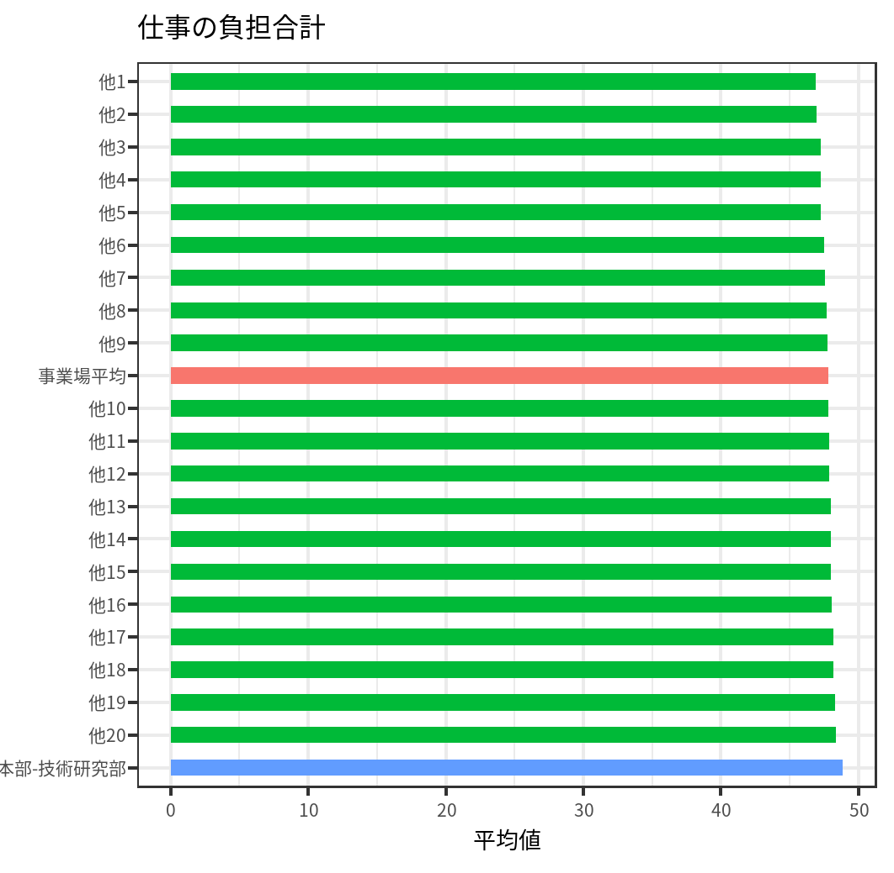
部署 | color_this | 平均値 |  | 全体 |  | 開発本部-技術研究部 |  | ベンチマーク
開発本部-技術研究部 | 対象 | 48.849987535 |  | 今回 | 今回 | 前回 | 前回 |  | 尺度 | 番号 | 設問 | ほとんどなかった | ときどきあった | しばしばあった | ほとんどいつもあった | 良好な回答の割合
他20 | 他の部署 | 48.365848543 | 仕事の負担合計 | 47.8 | 47.7 | 48.8 | 48.1 | 50 | 活気 | 18 | 活気がわいてくる | 48 | 43 | 52 | 57 | 0.545
他19 | 他の部署 | 48.328679793 | 仕事の量的負担 | 55.1 | 55.5 | 54.6 | 55.2 | 50 | 活気 | 19 | 元気がいっぱいだ | 54 | 45 | 49 | 52 | 0.505
他18 | 他の部署 | 48.201864575 | 仕事の質的負担 | 57.4 | 57.3 | 57.8 | 57.8 | 50 | 活気 | 20 | 生き生きする | 50 | 44 | 42 | 64 | 0.53
他17 | 他の部署 | 48.175413565 | 身体的負担度 | 46.5 | 46.1 | 48.1 | 46.2 | 50 | イライラ感 | 21 | 怒りを感じる | 43 | 54 | 51 | 52 | 0.485
他16 | 他の部署 | 48.065556289 | 職場での対人関係 | 43.7 | 43.5 | 44.5 | 44.2 | 50 | イライラ感 | 22 | 内心腹立たしい | 56 | 49 | 50 | 45 | 0.525
他15 | 他の部署 | 48.030982102 | 職場環境 | 45.6 | 45.5 | 45.4 | 45.6 | 50 | イライラ感 | 23 | イライラしている | 51 | 47 | 48 | 54 | 0.49
他14 | 他の部署 | 48.021760878 | 情緒的負担 | 49.1 | 49.4 | 49.4 | 49.3 | 50 | 疲労感 | 24 | ひどく疲れた | 58 | 50 | 43 | 49 | 0.54
他13 | 他の部署 | 48.021274589 | 役割葛藤 | 48.2 | 47.9 | 48.6 | 48.2 | 50 | 疲労感 | 25 | へとへとだ | 69 | 35 | 49 | 47 | 0.52
他12 | 他の部署 | 47.87796611 | WSB（－） | 46.6 | 46.4 | 48.5 | 47.3 | 50 | 疲労感 | 26 | だるい | 53 | 59 | 41 | 47 | 0.56
他11 | 他の部署 | 47.851408809 |  |  |  |  |  |  | 不安感 | 27 | 気がはりつめている | 49 | 49 | 58 | 44 | 0.49
他10 | 他の部署 | 47.799993074 |  |  |  |  |  |  | 不安感 | 28 | 不安だ | 41 | 61 | 44 | 54 | 0.51
事業場平均 | 事業場平均 | 47.792917893 |  |  |  |  |  |  | 不安感 | 29 | 落着かない | 51 | 51 | 45 | 53 | 0.51
他9 | 他の部署 | 47.761847921 |  |  |  |  |  |  | 抑うつ感 | 30 | ゆううつだ | 56 | 45 | 50 | 49 | 0.505
他8 | 他の部署 | 47.678417185 |  |  |  |  |  |  | 抑うつ感 | 31 | 何をするのも面倒だ | 39 | 58 | 55 | 48 | 0.485
他7 | 他の部署 | 47.559735253 |  |  |  |  |  |  | 抑うつ感 | 32 | 物事に集中できない | 44 | 62 | 52 | 42 | 0.53
他6 | 他の部署 | 47.488100541 |  |  |  |  |  |  | 抑うつ感 | 33 | 気分が晴れない | 46 | 54 | 51 | 49 | 0.5
他5 | 他の部署 | 47.286584232 |  |  |  |  |  |  | 抑うつ感 | 34 | 仕事が手につかない | 38 | 59 | 54 | 49 | 0.485
他4 | 他の部署 | 47.280096782 |  |  |  |  |  |  | 抑うつ感 | 35 | 悲しいと感じる | 45 | 56 | 48 | 51 | 0.505
他3 | 他の部署 | 47.250063562
他2 | 他の部署 | 46.984307419
他1 | 他の部署 | 46.912422244

作業レベル資源
資源:作業レベル資源

作業レベル資源合計 |  |  | 尺度 |  |  |  |  |  | 尺度に関連する設問

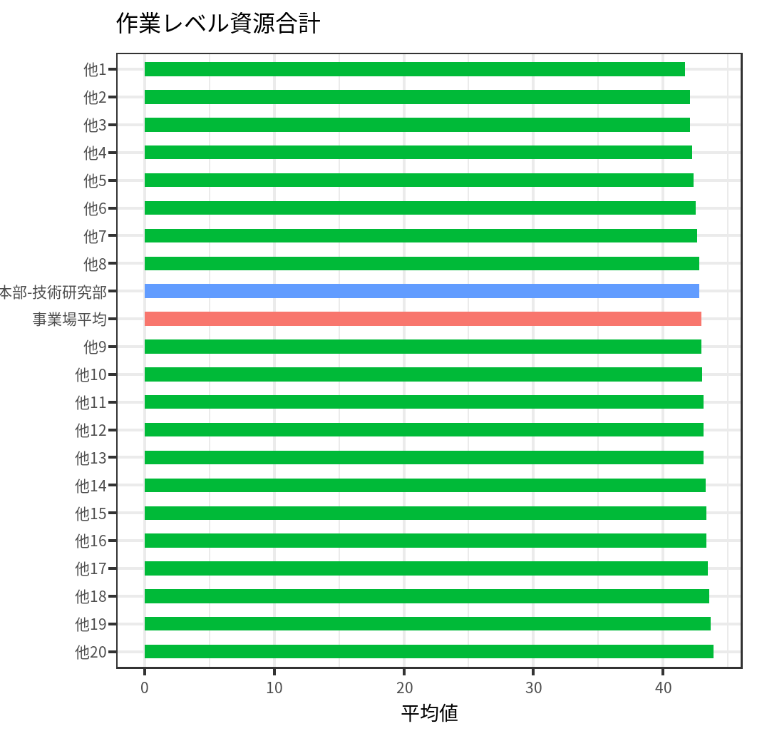
部署 | color_this | 平均値 |  | 全体 |  | 開発本部-技術研究部 |  | ベンチマーク
他20 | 他の部署 | 43.87776253 |  | 今回 | 今回 | 前回 | 前回 |  | 尺度 | 番号 | 設問 | そうだ | まあそうだ | ややちがう | ちがう | 良好な回答の割合
他19 | 他の部署 | 43.650903014 | 作業レベル資源合計 | 42.9 | 42.9 | 42.8 | 41.9 | 50 | 仕事のコントロール | 8 | 自分のペースで仕事ができる | 45 | 49 | 46 | 60 | 0.47
他18 | 他の部署 | 43.566202127 | 仕事のコントロール | 47.8 | 47.8 | 47.1 | 47.9 | 50 | 仕事のコントロール | 9 | 自分で仕事の順番・やり方を決めることができる | 56 | 39 | 48 | 57 | 0.475
他17 | 他の部署 | 43.456620048 | 技能の活用 | 44.9 | 44.6 | 43.9 | 44.0 | 50 | 仕事のコントロール | 10 | 職場の仕事の方針に自分の意見を反映できる | 46 | 50 | 56 | 48 | 0.48
他16 | 他の部署 | 43.354454847 | 仕事の適正 | 45.0 | 45.4 | 44.3 | 44.6 | 50 | 技能の活用 | 11 | 自分の技能や知識を仕事で使うことが少ない | 54 | 47 | 62 | 37 | 0.495
他15 | 他の部署 | 43.348608855 | 仕事の意義 | 45.8 | 45.8 | 46.6 | 45.2 | 50 | 仕事の適正 | 16 | 仕事の内容は自分にあっている | 49 | 42 | 55 | 54 | 0.455
他14 | 他の部署 | 43.309035989 | 役割明確さ | 39.7 | 39.3 | 42.3 | 36.8 | 50 | 仕事の意義 | 17 | 働きがいのある仕事だ | 52 | 57 | 43 | 48 | 0.545
他13 | 他の部署 | 43.139312887 | 成長の機会 | 47.4 | 47.5 | 46.2 | 47.4 | 50 | 役割明確さ | 60 | 自分の職務や責任が何であるか分かっている | 61 | 54 | 46 | 39 | 0.575
他12 | 他の部署 | 43.128649034 |  |  |  |  |  |  | 成長の機会 | 61 | 仕事で自分の長所をのばす機会がある | 44 | 49 | 49 | 58 | 0.465
他11 | 他の部署 | 43.102861899
他10 | 他の部署 | 42.995125442
他9 | 他の部署 | 42.946694431
事業場平均 | 事業場平均 | 42.940399233
開発本部-技術研究部 | 対象 | 42.786113534
他8 | 他の部署 | 42.784232685
他7 | 他の部署 | 42.646072054
他6 | 他の部署 | 42.530160799
他5 | 他の部署 | 42.368355571
他4 | 他の部署 | 42.243573218
他3 | 他の部署 | 42.083623978
他2 | 他の部署 | 42.080958685
他1 | 他の部署 | 41.674148732

部署レベル資源
資源:部署レベル資源

部署レベル資源合計 |  |  | 尺度 |  |  |  |  |  | 尺度に関連する設問

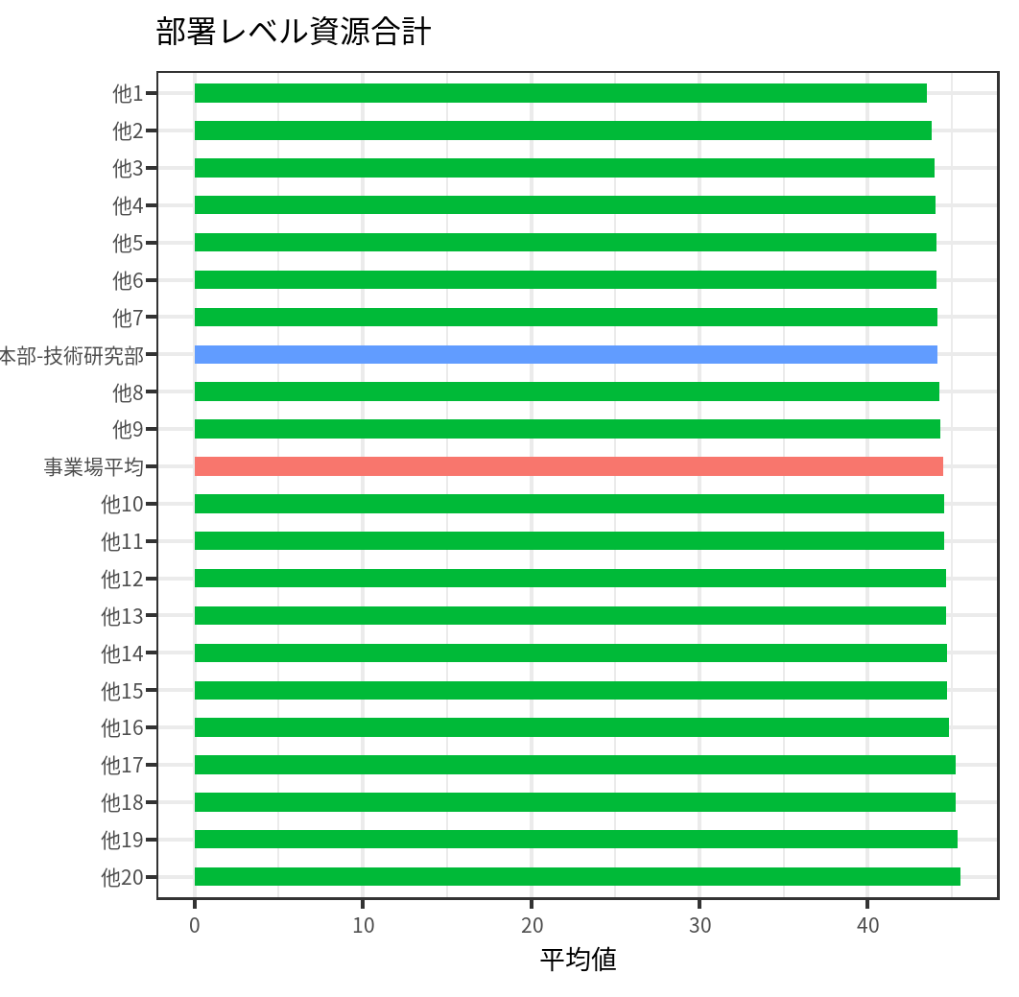
部署 | color_this | 平均値 |  | 全体 |  | 開発本部-技術研究部 |  | ベンチマーク
他20 | 他の部署 | 45.509257321 |  | 今回 | 今回 | 前回 | 前回 |  | 尺度 | 番号 | 設問 | そうだ | まあそうだ | ややちがう | ちがう | 良好な回答の割合
他19 | 他の部署 | 45.351612074 | 部署レベル資源合計 | 44.5 | 44.4 | 44.2 | 44.5 | 50 | 経済・地位報酬 | 62 | 自分の仕事に見合う給料やボーナスをもらっている | 42 | 38 | 61 | 59 | 0.4
他18 | 他の部署 | 45.231552914 | 上司の支援 | 48.8 | 48.5 | 48.3 | 48.7 | 50 | 尊重報酬 | 63 | 私は上司からふさわしい評価を受けている | 50 | 40 | 48 | 62 | 0.45
他17 | 他の部署 | 45.210513135 | 同僚の支援 | 46.3 | 46.6 | 46.5 | 47.5 | 50 | 安定報酬 | 64 | 職を失う恐れがある | 53 | 45 | 55 | 47 | 0.51
他16 | 他の部署 | 44.832668245 | 経済・地位報酬 | 48.1 | 48.5 | 46.5 | 49.4 | 50 | 上司のリーダーシップ | 65 | 上司は、部下が能力を伸ばす機会を持てるように、取り計らってくれる | 50 | 51 | 54 | 45 | 0.505
他15 | 他の部署 | 44.742849142 | 尊重報酬 | 46.6 | 45.9 | 44.7 | 44.2 | 50 | 上司の公正な態度 | 66 | 上司は誠実な態度で対応してくれる | 51 | 52 | 44 | 53 | 0.515
他14 | 他の部署 | 44.695688867 | 安定報酬 | 44.3 | 44.6 | 44.4 | 45.6 | 50 | ほめてもらえる職場 | 67 | 努力して仕事をすれば、ほめてもらえる | 49 | 52 | 47 | 52 | 0.505
他13 | 他の部署 | 44.672101568 | 上司のリーダーシップ | 47.4 | 47.3 | 47.8 | 47.5 | 50 | 失敗を認める職場 | 68 | 失敗しても挽回(ばんかい)するチャンスがある職場だ | 61 | 46 | 52 | 41 | 0.535
他12 | 他の部署 | 44.641280305 | 上司の公正な態度 | 43.7 | 43.0 | 43.3 | 41.5 | 50
他11 | 他の部署 | 44.550574504 | ほめてもらえる職場 | 46.2 | 46.5 | 46.4 | 46.1 | 50 | 尺度 | 番号 | 設問 | 非常に | かなり | 多少 | 全くない | 良好な回答の割合
他10 | 他の部署 | 44.540484542 | 失敗を認める職場 | 45.4 | 45.3 | 47.0 | 46.1 | 50 | 上司の支援 | 47 | 気軽に話ができる‐上司 | 58 | 42 | 45 | 55 | 0.5
事業場平均 | 事業場平均 | 44.504996331 |  |  |  |  |  |  | 同僚の支援 | 48 | 気軽に話ができる‐職場の同僚 | 51 | 55 | 51 | 43 | 0.53
他9 | 他の部署 | 44.306850691 |  |  |  |  |  |  | 上司の支援 | 50 | 頼りになる-上司 | 42 | 49 | 61 | 48 | 0.455
他8 | 他の部署 | 44.241440035 |  |  |  |  |  |  | 同僚の支援 | 51 | 頼りになる-職場の同僚 | 45 | 48 | 54 | 53 | 0.465
開発本部-技術研究部 | 対象 | 44.173481549 |  |  |  |  |  |  | 上司の支援 | 53 | 個人的な問題の相談-上司 | 54 | 43 | 53 | 50 | 0.485
他7 | 他の部署 | 44.16237476 |  |  |  |  |  |  | 同僚の支援 | 54 | 個人的な問題の相談-職場の同僚 | 46 | 49 | 55 | 50 | 0.475
他6 | 他の部署 | 44.073195508
他5 | 他の部署 | 44.066909692
他4 | 他の部署 | 44.0447181
他3 | 他の部署 | 43.965130454
他2 | 他の部署 | 43.787638299
他1 | 他の部署 | 43.549375099

事業場レベル資源
資源:事業場レベル資源

事業場レベル資源 |  |  | 尺度 |  |  |  |  |  | 尺度に関連する設問

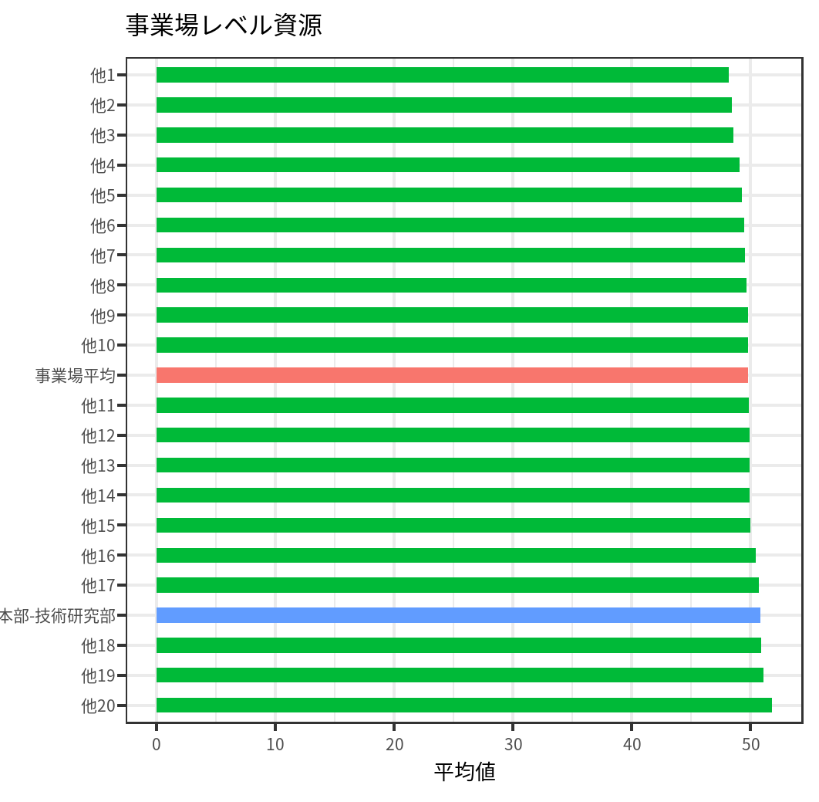
部署 | color_this | 平均値 |  | 全体 |  | 開発本部-技術研究部 |  | ベンチマーク
他20 | 他の部署 | 51.774018249 |  | 今回 | 今回 | 前回 | 前回 |  | 尺度 | 番号 | 設問 | そうだ | まあそうだ | ややちがう | ちがう | 良好な回答の割合
他19 | 他の部署 | 51.084566709 | 事業場レベル資源 | 49.8 | 49.5 | 50.8 | 49.2 | 50 | 経営層との信頼関係 | 69 | 経営層からの情報は信頼できる | 59 | 39 | 54 | 48 | 0.49
他18 | 他の部署 | 50.876087387 | 経営層との信頼関係 | 47.7 | 47.5 | 48.3 | 46.7 | 50 | 変化への対応 | 70 | 職場や仕事で変化があるときには、従業員の意見が聞かれている | 56 | 52 | 47 | 45 | 0.54
開発本部-技術研究部 | 対象 | 50.831692742 | 変化への対応 | 50.7 | 50.4 | 51.5 | 50.3 | 50 | 個人の尊重 | 71 | 一人ひとりの価値観を大事にしてくれる職場だ | 50 | 41 | 58 | 51 | 0.455
他17 | 他の部署 | 50.687754551 | 個人の尊重 | 50.1 | 49.8 | 49.4 | 49.4 | 50 | 公正な人事評価 | 72 | 人事評価の結果について十分な説明がなされている | 53 | 61 | 42 | 44 | 0.57
他16 | 他の部署 | 50.444966907 | 公正な人事評価 | 50.4 | 50.5 | 51.7 | 50.9 | 50 | 多様な労働者への対応 | 73 | 職場では、（正規、非正規、アルバイトなど）いろいろな立場の人が職場の一員として尊重されている | 53 | 49 | 51 | 47 | 0.51
他15 | 他の部署 | 49.965460739 | 多様な労働者への対応 | 44.9 | 45.3 | 45.3 | 45.4 | 50 | キャリア形成 | 74 | 意欲を引き出したり、キャリアに役立つ教育が行われている | 63 | 56 | 44 | 37 | 0.405
他14 | 他の部署 | 49.911306602 | キャリア形成 | 50.8 | 50.1 | 53.0 | 49.2 | 50 | ワーク・セルフ・バランス（ポジティブ） | 76 | 仕事でエネルギーをもらうことで、自分の生活がさらに充実している | 57 | 45 | 49 | 49 | 0.49
他13 | 他の部署 | 49.898269695 | WSB（＋） | 53.6 | 53.1 | 54.2 | 53.2 | 50
他12 | 他の部署 | 49.888503033
他11 | 他の部署 | 49.811425586
事業場平均 | 事業場平均 | 49.804650779
他10 | 他の部署 | 49.772859203
他9 | 他の部署 | 49.752744806
他8 | 他の部署 | 49.66085739
他7 | 他の部署 | 49.519296872
他6 | 他の部署 | 49.470694761
他5 | 他の部署 | 49.28590755
他4 | 他の部署 | 49.057257805
他3 | 他の部署 | 48.55005372
他2 | 他の部署 | 48.394644016
他1 | 他の部署 | 48.137385503

